Ej1
lista = [3, 4, 5, 6, 2, 1, 7 , 0]
 |  |  |  | if (i<pivote):
 |  | PIVOTE |  |  | izquierda
 |  | IZQUIERDA |  | else:
 |  | DERECHA |  |  | derecha

IZQUIERDA | CENTRO |  | DERECHA
2, 1, 0
3
4, 5, 6, 7

 |  |  |  |  | Lista = [0, 1, 2, 3, 4, 5, 6, 7]

lista = [2,1,0]

1, 0
2

lista = [1,0]
0
1

ej2
lista = [1, 8,5, 9,0, 6, 4]
 |  |  |  | if (i<pivote):
 |  | PIVOTE |  |  | izquierda
 |  | IZQUIERDA |  | else:
 |  | DERECHA |  |  | derecha

lista = [1, 8, 5, 9, 0, 6, 4] | PIVOTE
IZQUIERDA | CENTRO |  | DERECHA
5, 0, 6, 4
1
8, 9

 |  |  |  |  | Lista = [0, 1, 4, 5, 6, 8, 9]

lista = [5, 0, 6, 4, 1]
0, 4, 1
5
6

lista = [0, 4, 1]
0
4, 1

lista = [4, 1]
1
4

BINARIOS
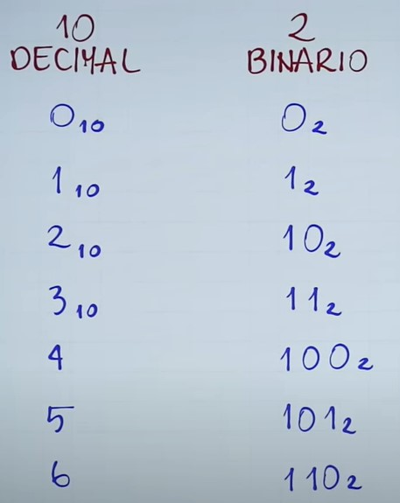
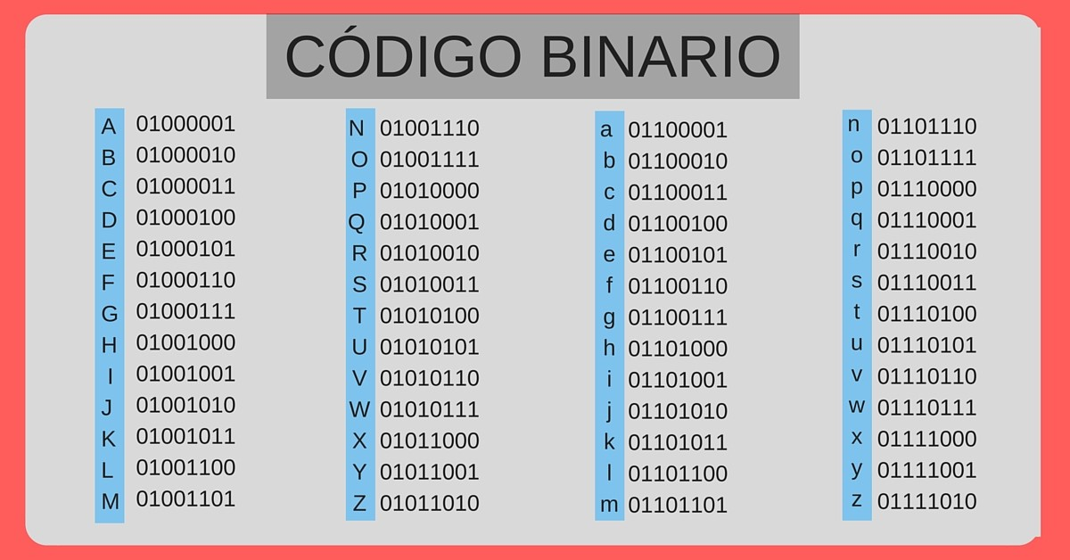

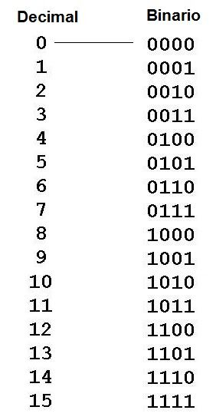
 | 0 |  | x4 | x2 | x2 | x2 | x2
 |  | 64 | 16 | 8 | 4 | 2 | 1
 |  |  |  |  |  |  | 0 | 0 | 0000
Numero | 1 |  |  |  |  |  |  | 1 | 0001
 |  | 64 | 16 | 8 | 4 | 2 | 1 | 2 | 0010
 |  |  |  |  |  |  | 1 | 3 | 0011
 | 2 |  |  |  |  |  |  | 4 | 0100
 |  | 64 | 16 | 8 | 4 | 2 | 1 | 5 | 101
 |  |  |  |  |  | 1 | 0 | 6 | 110
 | 3
 |  | 64 | 16 | 8 | 4 | 2 | 1
 |  |  |  |  |  | 1 | 1
 | 4 | 64 | 16 | 8 | 4 | 2 | 1
 |  |  |  |  | 1 | 0 | 0
 | 5 | 64 | 16 | 8 | 4 | 2 | 1
 |  |  |  |  | 1 | 0 | 1
 | 6 | 64 | 16 | 8 | 4 | 2 | 1
 |  |  |  |  | 1 | 1 | 0

